表紙


OPEN21 Workflow

インストールガイド

1 ミドルウェアのインストールと設定
1 ミドルウェアのインストールと設定 |  |  |  |  |  | r

(1)Microsoft Visual C++ 再頒布可能パッケージ のインストール
 | ・eteam_install\software\VC_redist.x64.exe を実行してください。
 | ・インストーラーを以下のように進めてください。
 |  |  | 「ライセンス...同意する」にチェックを付けて、インストールボタンを押してください。
 |  |  | 暫く待つと、セットアップ完了のダイアログが表示されるので、閉じてください。

(2)Apacheのインストール
 | ・eteam_install\software\httpd-2.4.X-win64-VC15.zip を解凍してください。(Xは最新版)
 | ・解凍後の「Apache24」フォルダをCドライブ直下にコピーしてください。
 | ・c:\Apache24\bin\httpd.exe を実行した後、「http://localhost」を同サーバーのブラウザで開き、
 | 「It works!」の文字がでればApacheのインストールは成功です。
 | ・httpd.exeを実行中のコマンドウィンドウを閉じてください。

(3)環境変数の設定（Apache）
 | ・システム環境変数「Path」に「;c:\Apache24\bin」を追記してください。

(4)駅すぱあとイントラ版のインストール
 | ※「駅すぱあと イントラネット Ver.2」を購入済で当システムと連携する場合のみ、実施してください。
 | ・駅すぱあとのインストール自体は駅すぱあと付属の資料に従ってください。
 | ・途中で入力を求められますが、以下のようにしてください。
 |  |  | ホスト名：「http://localhost」
 |  |  | エイリアス名：「expwww2」

(5)Javaのインストール
 | ・eteam_install\software\OpenJDK11U-jdk_x64_windows_hotspot_11.X.X_XX.zip を任意フォルダに解凍してください。
 |  | (Xは最新版)
 | ・解凍されたフォルダ内の「jdk-11.X.X+X」を「jdk-11」にリネームし、「C:\Program Files\Java」に配置してください。
 |  | (※管理者権限が必要です)
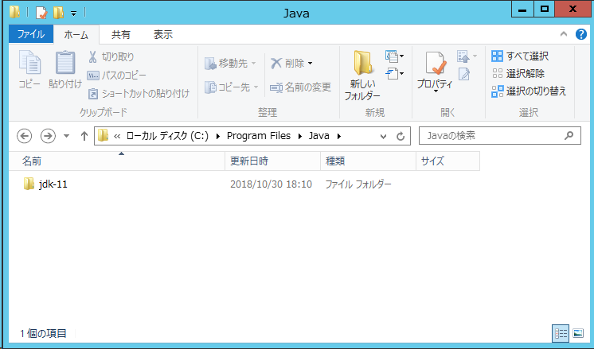

(6)環境変数の追加（Java）
 | ・システム環境変数「JAVA_HOME」を新規作成し、値は「C:\Program Files\Java\jdk-11」を設定してください。
 | ・システム環境変数「Path」に「;C:\Program Files\Java\jdk-11\bin」を追記してください。

(7)Tomcatのインストール
 | ・eteam_install\software\apache-tomcat-7.0.X.exe を実行してください。(Xは最新版)
 | ・インストーラーは以下のように進めてください。
 |  |  | Nextボタンを押します。
 |  |  | I Agreeボタンを押します。
 |  |  | Documentationのチェックを外し、Start Menu ItemsとManagerにチェックがある状態で、Nextボタンを押します。
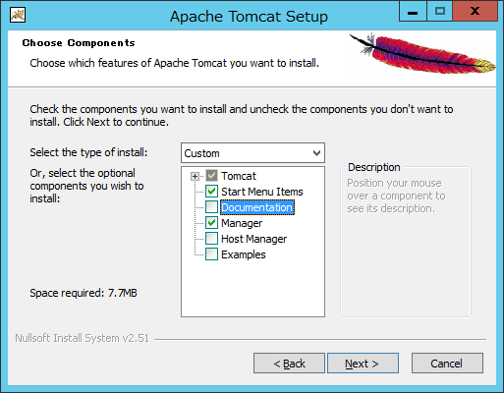

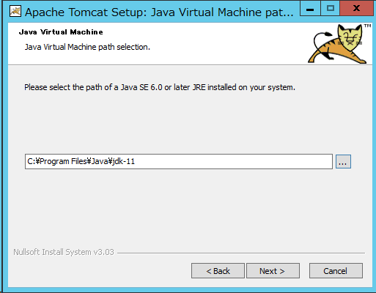
 |  |  | ポート番号等、デフォルト状態のままNextボタンを押します。
 |  |  | インストール済みJREの配置フォルダに「C:\Program Files\Java\jdk-11」を指定し、Nextボタンを押します。

 |  |  | インストール場所はデフォルトのまま、Installボタンを押します。
 |  |  | Show Readmeのチェックを外し、Run Apache Tomcatの方にチェックを付けた状態でFinishボタンを押します。
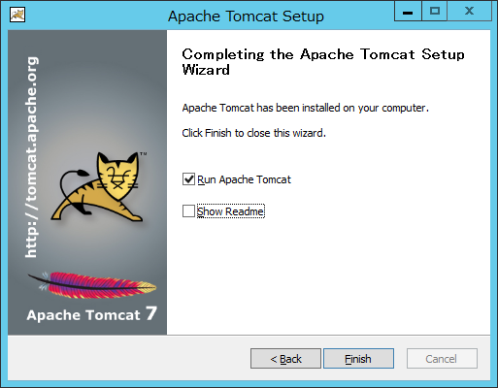

 | ・「http://localhost:8080/」を同サーバーのブラウザで開き、Tomcatの画面が出ることを確認してください。

(8)環境変数の設定（Tomcat）
 | ・システム環境変数「CATALINA_HOME」を新規作成し、
 | 値は「C:\Program Files\Apache Software Foundation\Tomcat 7.0」を設定してください。
 | ・「C:\Program Files\Apache Software Foundation\Tomcat 7.0\bin\Tomcat7w.exe」を実行してください。
 | ・開かれたTomcat設定画面にて「Java」タブを選択してください。
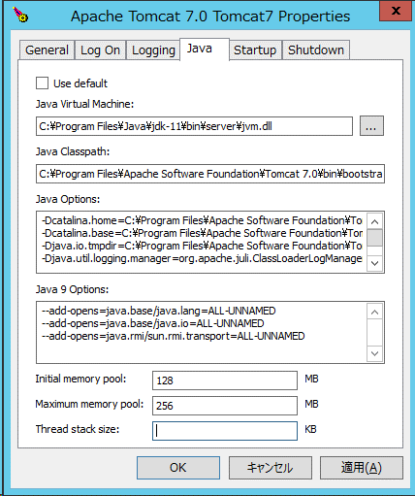

 |  | ・「Java Virtual Machine:」の項目に
 |  |  | 「C:\Program Files\Java\jdk-11\bin\server\jvm.dll」を設定してください。
 |  | ・「Java 9 Options:」の項目に
 |  |  | 「--add-opens=java.xml/com.sun.org.apache.xerces.internal.jaxp=ALL-UNNAMED」の新規行を追加してください。
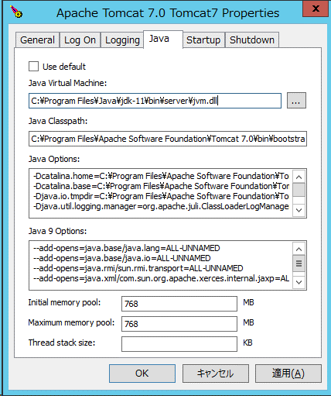
 |  |  |  |  | ※直前に改行か半角スペースを含めること

(9)PostgreSQLのインストール
 | ・eteam_install\software\postgresql-11.X-X-windows-x64.exe を実行してください。(Xは最新版)
 | ・以下のようにインストールを進めてください。
 |  |  | Nextボタンを押します。
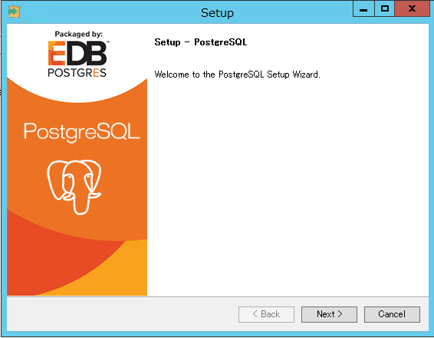

 |  |  | インストール場所はデフォルトのまま、Nextボタンを押します。
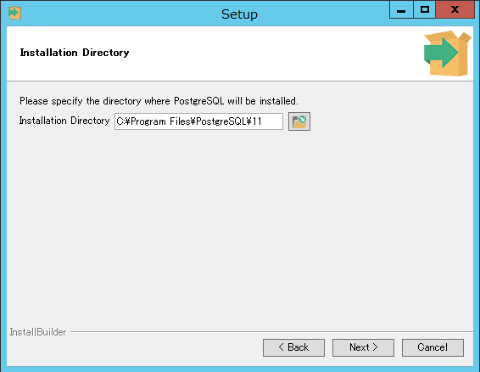

 |  |  | インストールするツールで「Stack Builder」のチェックを外し、Nextボタンを押します。
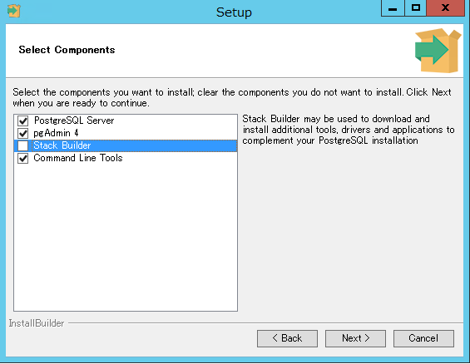

 |  |  | データ場所はデフォルトのままNextボタンを押します。
 |  |  |  | ※バックアップのポリシーやパフォーマンスの考慮でデータ領域のディスクを分けたい場合、
 |  |  |  | Data Directoryのフォルダを変更してください。
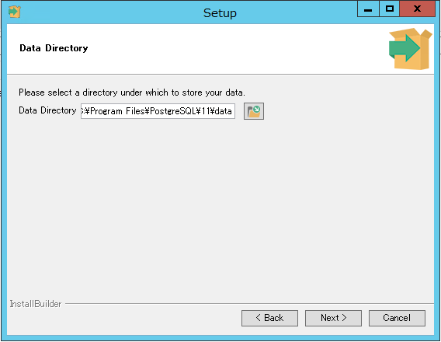

 |  |  | パスワードを入力して、Nextボタンを押します。
 |  |  |  | ※データベースの管理者権限パスワードになります。大切に保管してください。
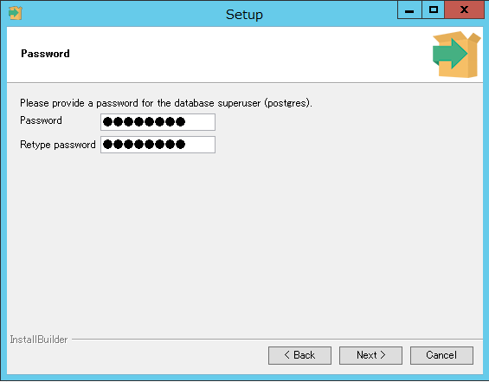

 |  |  | ポート番号を「5433」に変更して、Nextボタンを押します。
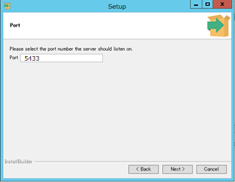

 |  |  | Localeは「Japanese, Japan」を選択して、Nextボタンを押します。
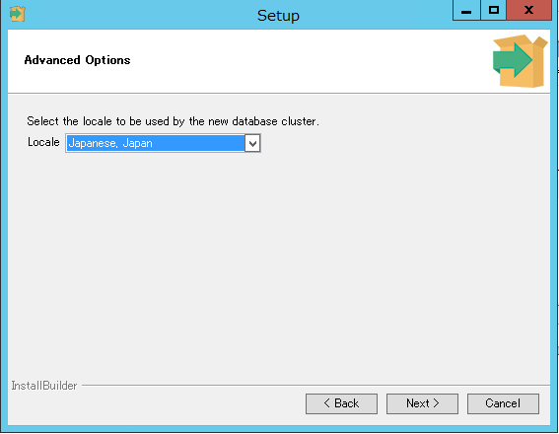

 |  |  | インストール準備情報を確認し、それぞれNextボタンを押します。
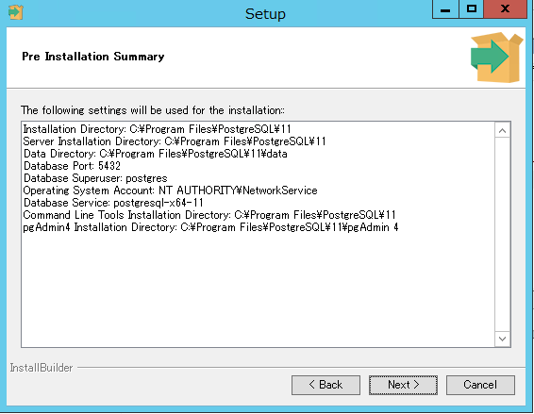
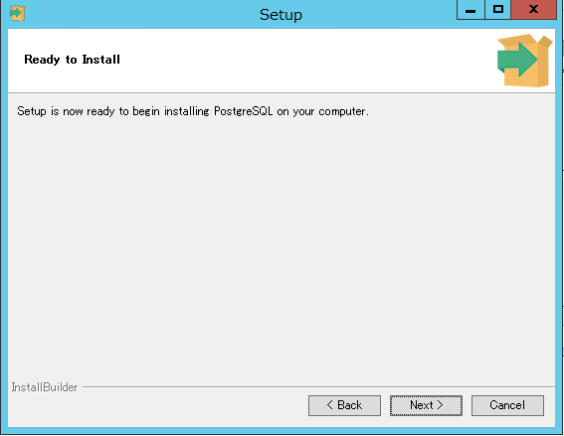

 |  |  | インストール完了を確認し、Finishボタンを押します。
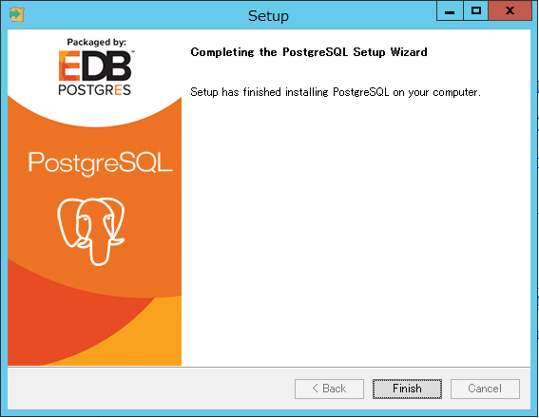

(10)環境変数の設定（PostgreSQL）
 | ・システム環境変数「Path」に「;C:\Program Files\PostgreSQL\11\bin」を追記してください。

2 サービス設定
2 サービス設定 |  |  | r
 | インストールしたミドルウェアをサービスとして登録します。

(1)Apacheのサービス登録
 | ・c:\eteam\work\init_apache.bat を管理者権限で実行してください。

(2)サービスを開く
 | ・コントロール パネル\システムとセキュリティ\管理ツール から サービスを開いてください。

(3)Apacheのサービス起動設定
 | ・「Apache2.4」サービスのプロパティを開いてください。
 | ・サービスのスタートアップの種類が「自動」でなければ、「自動」にしてください。
 | ・サービスの状態が実行中になっていたら停止してください。
 |  | （インストール作業中のアクセスを防ぐため）

(4)Tomcatのサービス起動設定
 | ・「Apache Tomcat 7.0 Tomcat7」サービスのプロパティを開いてください。
 | ・サービスのスタートアップの種類が「自動」でなければ、「自動」にしてください。
 | ・サービスの状態が実行中になっていたら停止してください。
 |  | （インストール作業中のアクセスを防ぐため）
 | ・サービスプロパティの「ログオン」タブを開き、「アカウント」にチェックを付けて、
 |  | 管理者権限のユーザーアカウントを入力してください。
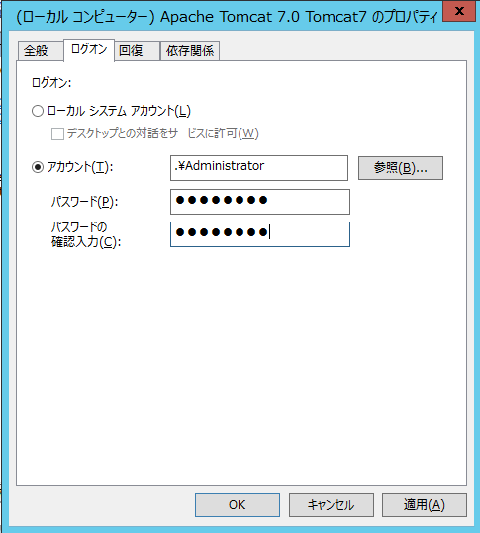

(5)PostgreSQLのサービス起動設定
 | ・「postgresql-x64-11」サービスのプロパティを開いてください。
 | ・サービスのスタートアップの種類が「自動」でなければ、「自動」にしてください。
 | ・サービスの状態が停止になっていたら実行中にしてください。

6 バッチスケジューラ登録
6 バッチスケジューラ登録 |  |  |  |  |  |  | r

(1)タスクスケジューラの起動
 | ・コントロールパネルから［システムとセキュリティ］－［管理ツール］をクリックし、
 | ［タスク スケジューラ］を起動してください。

(2)タスクの登録
 | ・タスクスケジューラで右クリックし、タスクのインポートを選択します。
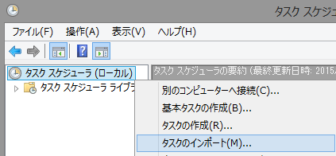

 | ・c:\eteam\def フォルダ配下のXMLファイルを１つずつ選択していきます。
バッチ実行ユーザー（通常このインストール作業をしている管理者ユーザー）
を実行時に使用します。
「ユーザーがログインしているかどうかにかかわらず...」を選択します。

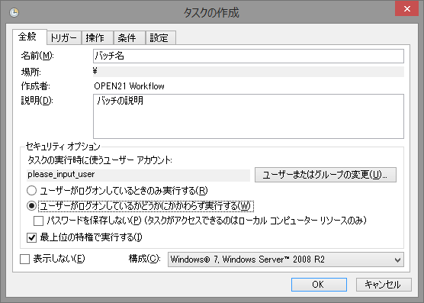
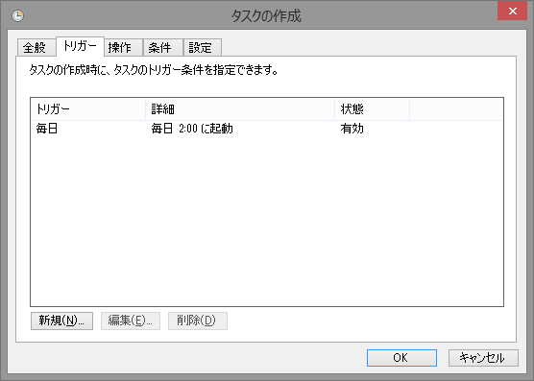

「バッチ異常終了」以外のタスクの
実行時間を決定します。
デフォルトの時間のままであれば、
変更不要です。
デフォルトのままでよいです。

 | ・タスクの作成ダイアログ上でOKボタンを押すと、パスワードの入力を求められるので、入力してください。

 | ・以下のような状態になります。
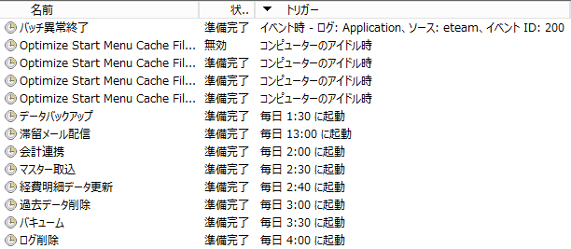

補足(1) 時間帯や実行対象のカスタマイズ
 | 時間帯や実行対象については、利用元の運用に合わせてカスタマイズしてください。
 | 「運用ガイド」の「2 バッチアプリケーション」を参照してください。

補足(2) バッチでエラーが発生した時のメール送信（暗号化方式がSTARTTLS以外のSMTPサーバーに接続する場合）
 | バッチでエラーが発生した時にメールを送信したい際は、以下のように設定してください。
 | ・メール送信用スクリプトを以下のパスに置いてください。
 |  | c:\eteam\work\sendmail.vbs
 |  | ※vbsファイルのサンプルは、以下にあります。メールサーバーの設定に合わせて中身を書き換えてください。
 |  |  | 【外部メールサーバーと認証する場合】
 |  |  |  | eteam_install\settings\sendmail\(外部メールサーバー認証用サンプル)sendmail.vbs
 |  |  | 【WFサーバーのIIS等から送信する場合】
 |  |  |  | eteam_install\settings\sendmail\(ローカル認証用サンプル)sendmail.vbs

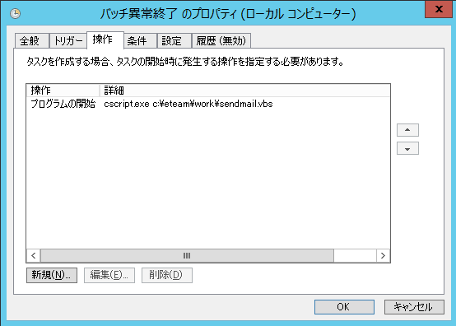
 | ・タスクマネージャーから「バッチ異常終了」のプロパティを開いて、以下のように変更してください。
 |  |  |  |  | 設定項目 | 設定内容
 |  |  |  |  | 操作 | プログラムの開始
 |  |  |  |  | プログラム／スクリプト | cscript.exe
 |  |  |  |  | 引数の追加 | c:\eteam\work\sendmail.vbs

補足(3) バッチでエラーが発生した時のメール送信（暗号化方式がSTARTTLSのSMTPサーバーに接続する場合）
 | バッチでエラーが発生した時にメールを送信したい際は、以下のように設定してください。
 | ・メール送信用スクリプトを以下のパスに置いてください。
 |  | c:\eteam\work\sendmail.ps1
 |  | ※ps1ファイルのサンプルは、以下にあります。メールサーバーの設定に合わせて中身を書き換えてください。
 |  |  | eteam_install\settings\sendmail\(外部メールサーバー認証用サンプル)【STARTTLS専用】sendmail.ps1

 |  | ※sendmail.ps1の動作環境は以下の通りです。
 |  |  | PowerShell v2.0以降
 |  |  | .Net Framework 2.0以降

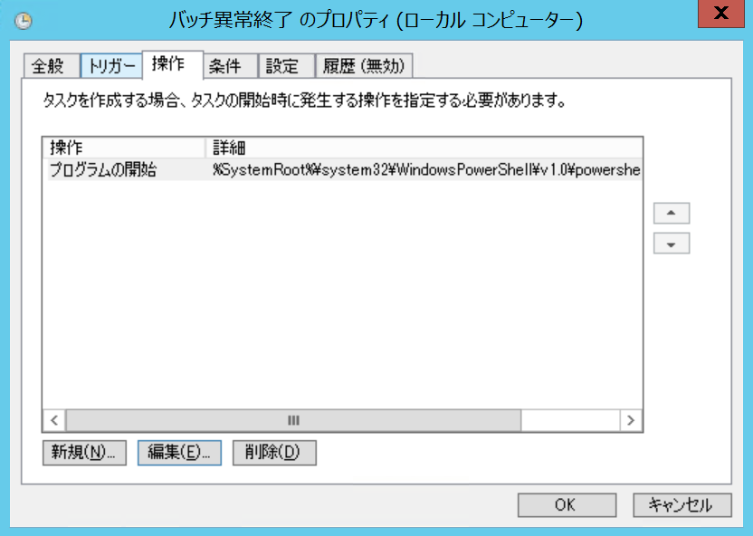
 | ・タスクマネージャーから「バッチ異常終了」のプロパティを開いて、以下のように変更してください。
 |  |  |  |  | 設定項目 | 設定内容
 |  |  |  |  | 操作 | プログラムの開始
 |  |  |  |  | プログラム／スクリプト | %SystemRoot%\system32\WindowsPowerShell\v1.0\powershell.exe

 |  |  |  |  | 引数の追加 | -ExecutionPolicy RemoteSigned -c ".\sendmail.ps1"

 |  |  |  |  | 開始 | C:\eteam\work

